Sheet1
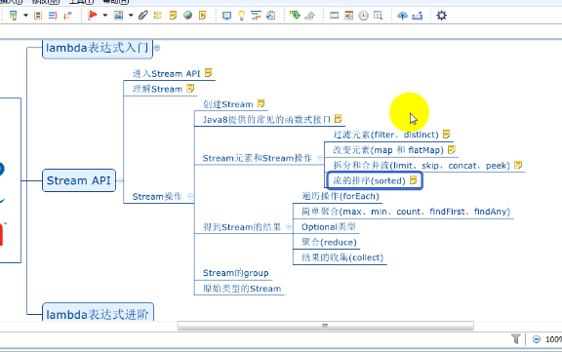
Java是一门面向对象的语言;
函数式编程;
并行开发/基于事件的开发;
函数式编程例如:
$(function()){
$('.click').click(function(){
myclickLogic();
})
}

1. lambda的历史: λ(波长单位), 带有参数变量的表达式称为lambda表达式
2. lambda表达式的基本语法: 参数列表 -> 表达式;
1. 参数列表:
1. 如果没有参数, 直接用()来表示;
2). 如果只有一个参数, 并且参数写了类型, 参数外面一定要加();
3). 如果只有一个参数, 并且参数不写类型, 那么这个参数外面可以不用加();
4). 如果有两个或者多个参数, 不管是否写参数类型, 都要加();
5). 如果参数要加修饰符或者标签, 参数一定加上完整的类型;
2. 表达式:
1) 如果表达式只有 一行, 那么可以直接写（不需要大括号,就是方法块）;
2) 如果表达式有多行, 用{}代表方法块;
3) 如果表达式是代码块, 并且方法需要返回值, 那么, 在代码块中就必须返回一个返回值
4) 如果只有单行的情况下, 并且方法需要返回值, 不能有return, 编译器会自动帮我们推到return;

lambda表达式的变量:
1. 参数
2. 局部变量;
3. 自由变量(不是参数, 也不是局部变量);
结论: lambda表达式的自由变量会被保存, 无论在什么时候执行lambda表达式, 都可以直接使用;
1.自由变量在lambda表达式中是不能修改(final), 操作自由变量的代码块, 成为闭包;
2.参数和局部变量的使用方式和普通的变量使用方法相同;
3. lambda表达式中的this指向, 创建lambda表达式的方法中的this;

函数式接口:
1. 我们能够写lambda表达式的地方? 且接口里面只有一个抽象方法
2. 在java中, 把 只有一个抽象方法的接口称为函数式接口, 如果一个接口是函数式接口, 我们可以在接口上添加 @FunctionalInterface(加上这个注解, 1. 它会自动检查, 2. 文档)
3. 无论是否表示@FunctionalInterface, 只要满足函数式接口的接口, Java都会直接识别为函数式接口
4. 简化函数式接口的使用是Java中提供lambda表达式唯一的作用;
5. 可以使用函数式接口来引用一个lambda表达式, 也可以选择一个通用的函数式接口来引用; 但是注意使用的方式:
6. 函数式接口中可以有其他方法, 但是只能有一个抽象方法;
7. 如果lambda表达式中出现异常, 要去处理:
1). 在lambda表达式中拦截
2). 在函数式接口方法上声明抛出异常

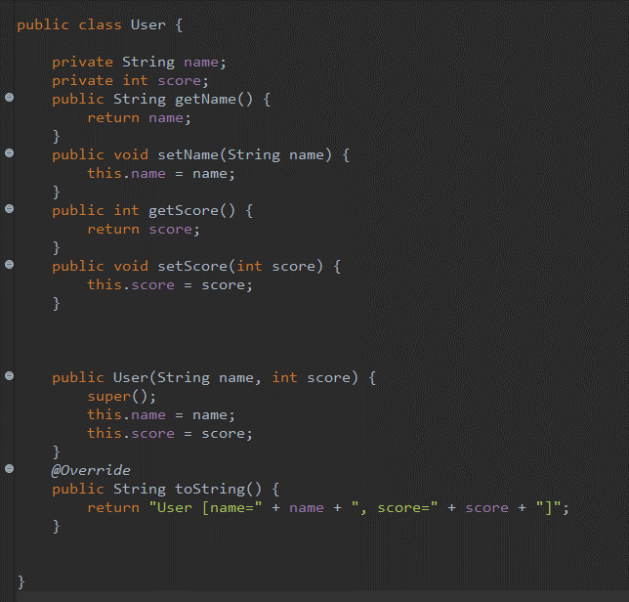

方法引用
类:: 静态方法;
对象:: 方法;
对象:: 静态方法
构造器引用,
类::new

接口的默认方法:
1. 可以实现多重继承
2. 解决冲突
2). 如果两个接口中有相同方法签名的默认方法, 子类必须实现冲突的方法, 指定使用哪个父接口中的默认实现
3). 如果父类里面一个方法和接口中一个默认方法有相同的方法签名, 那么使用的父类里面的方法;
4). 你永远不要期望通过接口里面的默认方法来改变Object对象里面的方法;
3. 接口里面可以直接写接口的静态方法
4. 常见的一些模式被消灭
1). 工具类
2). 适配器设计模式

需求:
1. 需求: 列出班上超过85分的学生姓名, 并且按照分数的降序输出用户名字;
2. 统计出平均分数;
引入stream：
1. Stream (流)注意和以前学习的inputStream等区分;
2. Stream提供了很多能直接是哟金lambda的操作方法;
3. Stream的重点在于数据的操作
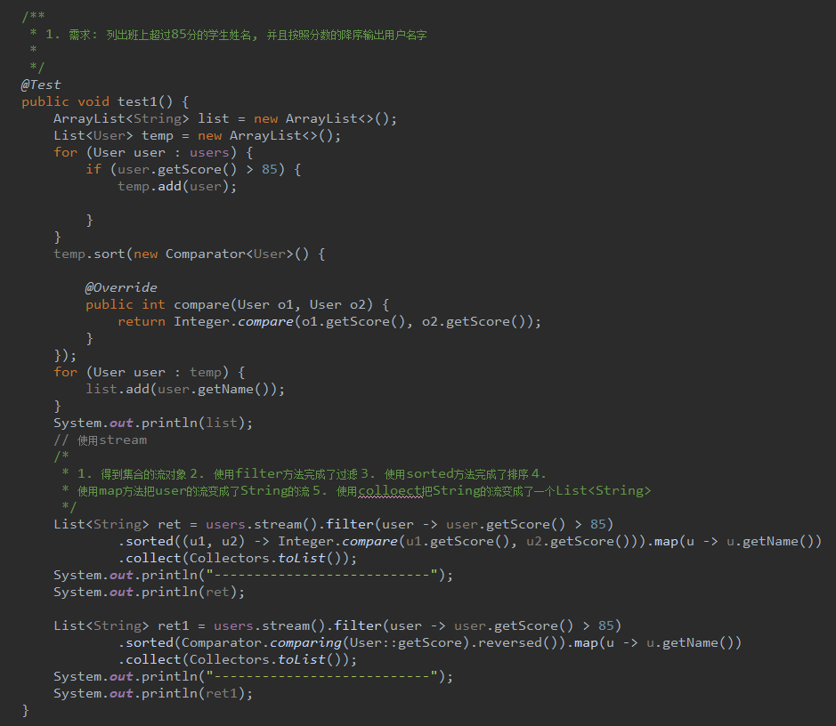

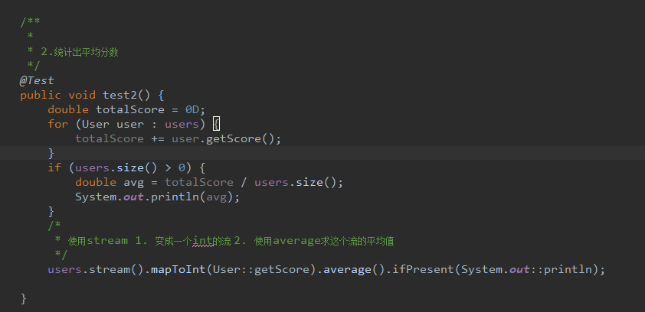

什么是Stream
Java8中的Stream是对集合对象功能的增强,它专注于对集合对象进行各种非常便利,高效的聚合操作或者大批量数据操作
1. 内部遍历和外部遍历(Stream和iterator); 外部遍历会导致遍历的逻辑和处理数据的逻辑混淆;
2. Stream表面上允许改变数据或者获取数据; 但实质:
1) Stream不会存储数据;
2) Stream不会改变原有数据;
3) 单向,不可重复使用;
4) Stream的部分操作是延迟的;
5) Stream可以方便的进行并行操作;
可以简单理解为Stream是一种高级的Iterator, 这种iterator迭代器提供了更多关于其包含的数据的操作功能
3. 使用Stream
1) 创建一个Stream;
2) 对Stream进行操作和变换(延迟操作);
3) 通过stream得到一个结果(迫切操作/执行操作)

java.util.function包中提供的函数式接口
Stream
1. 谓词类接口:Predicate, DoublePredicate, IntPredicate, LongPredicate;
(传入一个参数, 返回一个boolean, 一般用于判断, x-> x>3, 典型的使用filter方法)
2. 单元(一元)操作接口: UnaryOperator, LongUnaryOperator, DoubleUnaryOperator, IntUnaryOperator
(特殊的function, 要求传入的类型和返回的类型一致, x-> fn(x), 典型的使用iterate )
3. 二元操作接口: BinaryOperator, LongBinaryOperator, IntBinaryOperator, DoubleBinaryOperator
(传入两个相同类型的参数, 返回一个值, 这个值得类型和参数相同,适用于两个相同类型数据的合并)
4. 单元函数接口: Function, IntFunction, DoubleFunction, LongFunction
(传入一个参数, 返回一个值, 一般用于转换, x-> f(x), 典型的使用map方法)
5. 二元函数接口: BiFunction
(传入A, B两个参数, 返回C值, A, B, C三个值类型可以不相同, 一般用作合并, (x,y)-> fn(x,y))
6. 消费者接口: Consumer, ConsumerLong, ConsumerInt. ConsumerDouble
(消费接口, 传入一个值, 没有返回值; System.out::println)
7. 二元消费接口: BiConSumer
(传入A,B两个参数, 不需要有返回值, 典型使用, 把一个元素添加到一个中间结果集中(x, y)_>fn(x, y))
8. 工厂接口: Supplier, SupplierInt, SupplierDouble, SupplierLong
(不需要参数, 返回一个值)

